Сапсан_стикеры_турист
Рекламная кампания: БИЗНЕС КЛАСС, минимальные ставки, листовки, буклеты до 30 гр.

Серым цветом выделены сдвоенные составы
Номер поезда | Пункт назначения поезда | Период размещения | Количество месяцев за период размещения | Количество дней за период размещения | Кол-ва вагонов |  |  | Кол-во пассажирских/рекламных мест | Стоимость размещения 1 РМ в месяц (без НДС) | Кол-во пассажиров | Итого стоимость за период руб. (без учета НДС)
 |  |  |  |  | турист | бизнес | 1-ый
Москва
7,001 | Нижний Новгород - Москва | месяц | 1 | 30 | 7 | 0 | 0 | 330 | 678.00 | 19,800 | 223,740.00
7,002 | Нижний Новгород - Москва | месяц | 1 | 30 | 7 | 0 | 0 | 330 | 678.00 | 19,800 | 223,740.00
7,003 | Санкт-Петербург - Москва | месяц | 1 | 30 | 7 | 0 | 0 | 330 | 678.00 | 19,800 | 223,740.00
7,004 | Санкт-Петербург - Москва | месяц | 1 | 30 | 7 | 0 | 0 | 330 | 678.00 | 19,800 | 223,740.00
7,005 | Санкт-Петербург - Москва | месяц | 1 | 30 | 7 | 0 | 0 | 330 | 678.00 | 19,800 | 223,740.00
7,006 | Санкт-Петербург - Москва | месяц | 1 | 30 | 7 | 0 | 0 | 330 | 678.00 | 19,800 | 223,740.00
7,007 | Санкт-Петербург - Москва | месяц | 1 | 30 | 14 | 0 | 0 | 660 | 678.00 | 39,600 | 447,480.00
7,008 | Санкт-Петербург - Москва | месяц | 1 | 30 | 7 | 0 | 0 | 330 | 678.00 | 19,800 | 223,740.00
7,009 | Санкт-Петербург - Москва | месяц | 1 | 30 | 7 | 0 | 0 | 330 | 678.00 | 19,800 | 223,740.00
7,010 | Санкт-Петербург - Москва | месяц | 1 | 30 | 14 | 0 | 0 | 660 | 678.00 | 39,600 | 447,480.00
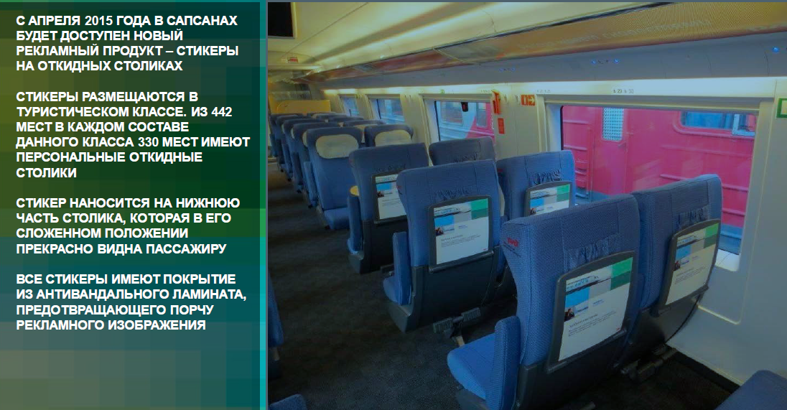
 | Мин. размещение: один состав
 | Стоимость изготовления тиража рассчитывается отдельно

